Séjours en HP et SPHG
Introduction (cliquer)
Proportion du nombre de nouveaux séjours en HP et SPHG - RPM 2020
Séjours = tous les séjours (terminés ou non) commencés durant l'année concernée

Type institution | Nombre total de séjours
SPHG | 53,093
HP | 49,636
Total | 102,729

Séjours tps plein_partiel
Introduction (cliquer)
Proportion du nombre de séjours à temps plein et partiels, nouveaux séjours en HP et SPHG - RPM 2020
Séjours = tous les séjours (terminés ou non) commencés durant l'année concernée
Hospitalisations à temps plein concernent les admissions médicaux-psychiatriques dans les index de lits A,K,T,TFB,TFP,IB,VP et S6
Hospitalisations partielles concernent les admissions médicaux-psychiatriques dans les index de lits A1,A2,K1,K2,T1 et T2

Type de séjours | Nombre total de séjours
 | HP | SPHG | Total
Temps plein | 40,503 | 45,370 | 85,873
Partiel | 9,133 | 7,723 | 16,856
Total | 49,636 | 53,093 | 102,729

Type de séjours | Nombre total de séjours par 1000 habitants
 | HP | SPHG | Total
Temps plein | 3.52 | 3.95 | 7.47
Partiel | 0.79 | 0.67 | 1.47
Total | 4.32 | 4.62 | 8.94

Séjours par région
Introduction (cliquer)
Nombre de nouveaux séjours en HP et SPHG (temps plein ou partiel) par 1000 habitants et par région - RPM 2020
Séjours = tous les séjours (terminés ou non) commencés durant l'année concernée
Hospitalisations à temps plein concernent les admissions médicaux-psychiatriques dans les index de lits A-K-TT-FB-TFP-IB-VP et S6
Hospitalisations partielles concernent les admissions médicaux-psychiatriques dans les index de lits A1-A2-K1-K2-T1 et T2

Type d'institutions | HP+SPHG
Type de séjours | Total

 | Région/Belgique
 | Belgique | Bruxelles Capitale | Wallonie | Vlaanderen
Nombre de séjours par 1000 habitants selon la sélection | 8.94 | 9.70 | 7.97 | 9.33

Région | Type d'institutions | Type de séjours | Taux par 1.000 habitants | Nombre total de séjours
Vlaanderen | HP | Temps plein | 3.84 | 25,475
Vlaanderen | HP | Partiel | 0.83 | 5,472
Vlaanderen | HP | Total | 4.67 | 30,947
Vlaanderen | SPHG | Temps plein | 4.08 | 27,062
Vlaanderen | SPHG | Partiel | 0.58 | 3,834
Vlaanderen | SPHG | Total | 4.66 | 30,896
Vlaanderen | HP+SPHG | Temps plein | 7.93 | 52,537
Vlaanderen | HP+SPHG | Partiel | 1.40 | 9,306
Vlaanderen | HP+SPHG | Total | 9.33 | 61,843
Bruxelles Capitale | HP | Temps plein | 2.14 | 2,606
Bruxelles Capitale | HP | Partiel | 0.27 | 333
Bruxelles Capitale | HP | Total | 2.41 | 2,939
Bruxelles Capitale | SPHG | Temps plein | 5.67 | 6,913
Bruxelles Capitale | SPHG | Partiel | 1.62 | 1,971
Bruxelles Capitale | SPHG | Total | 7.29 | 8,884
Bruxelles Capitale | HP+SPHG | Temps plein | 7.81 | 9,519
Bruxelles Capitale | HP+SPHG | Partiel | 1.89 | 2,304
Bruxelles Capitale | HP+SPHG | Total | 9.70 | 11,823
Wallonie | HP | Temps plein | 3.41 | 12,422
Wallonie | HP | Partiel | 0.91 | 3,328
Wallonie | HP | Total | 4.32 | 15,750
Wallonie | SPHG | Temps plein | 3.13 | 11,395
Wallonie | SPHG | Partiel | 0.53 | 1,918
Wallonie | SPHG | Total | 3.65 | 13,313
Wallonie | HP+SPHG | Temps plein | 6.53 | 23,817
Wallonie | HP+SPHG | Partiel | 1.44 | 5,246
Wallonie | HP+SPHG | Total | 7.97 | 29,063
Belgique | HP | Temps plein | 3.52 | 40,503
Belgique | HP | Partiel | 0.79 | 9,133
Belgique | HP | Total | 4.32 | 49,636
Belgique | SPHG | Temps plein | 3.95 | 45,370
Belgique | SPHG | Partiel | 0.67 | 7,723
Belgique | SPHG | Total | 4.62 | 53,093
Belgique | HP+SPHG | Temps plein | 7.47 | 85,873
Belgique | HP+SPHG | Partiel | 1.47 | 16,856
Belgique | HP+SPHG | Total | 8.94 | 102,729

Age et sexe
Introduction (cliquer)
Nombre de nouveaux séjours par catégorie d'âge et par sexe - RPM 2020
Séjours = tous les séjours (terminés ou non) commencés durant l'année concernée

Nombre de nouveaux séjours par catégorie d'âge et par sexe en HP
Type hôpital | Age | Hommes | Femmes | Total
HP | 0-4 | 87 | 43 | 130
 | 5-9 | 236 | 93 | 329
 | 10-14 | 401 | 354 | 755
 | 15-19 | 1176 | 1967 | 3143
 | 20-24 | 1896 | 1727 | 3623
 | 25-29 | 2557 | 1760 | 4317
 | 30-34 | 3035 | 2110 | 5145
 | 35-39 | 3164 | 2213 | 5377
 | 40-44 | 3224 | 2089 | 5313
 | 45-49 | 2682 | 2255 | 4937
 | 50-54 | 2350 | 2180 | 4530
 | 55-59 | 2001 | 2006 | 4007
 | 60-64 | 1365 | 1559 | 2924
 | 65-69 | 933 | 1078 | 2011
 | 70-74 | 495 | 702 | 1197
 | 75-79 | 313 | 463 | 776
 | 80-84 | 255 | 379 | 634
 | 85-89 | 147 | 220 | 367
 | 90+ | 53 | 68 | 121
Nombre de nouveaux séjours par catégorie d'âge et par sexe en SPHG
SPHG | 0-4 | 131 | 63 | 194
 | 5-9 | 381 | 146 | 527
 | 10-14 | 621 | 576 | 1197
 | 15-19 | 1110 | 1959 | 3069
 | 20-24 | 1589 | 1884 | 3473
 | 25-29 | 1997 | 1900 | 3897
 | 30-34 | 2422 | 2358 | 4780
 | 35-39 | 2555 | 2657 | 5212
 | 40-44 | 2868 | 2819 | 5687
 | 45-49 | 2705 | 3067 | 5772
 | 50-54 | 2542 | 3145 | 5687
 | 55-59 | 2189 | 2895 | 5084
 | 60-64 | 1541 | 1969 | 3510
 | 65-69 | 870 | 1373 | 2243
 | 70-74 | 525 | 897 | 1422
 | 75-79 | 204 | 542 | 746
 | 80-84 | 132 | 278 | 410
 | 85-89 | 65 | 98 | 163
 | 90+ | 8 | 12 | 20
Nombre de nouveaux séjours par catégorie d'âge et par sexe en HP et SPHG
Total | 0-4 | 218 | 106 | 324
 | 5-9 | 617 | 239 | 856
 | 10-14 | 1022 | 930 | 1952
 | 15-19 | 2286 | 3926 | 6212
 | 20-24 | 3485 | 3611 | 7096
 | 25-29 | 4554 | 3660 | 8214
 | 30-34 | 5457 | 4468 | 9925
 | 35-39 | 5719 | 4870 | 10589
 | 40-44 | 6092 | 4908 | 11000
 | 45-49 | 5387 | 5322 | 10709
 | 50-54 | 4892 | 5325 | 10217
 | 55-59 | 4190 | 4901 | 9091
 | 60-64 | 2906 | 3528 | 6434
 | 65-69 | 1803 | 2451 | 4254
 | 70-74 | 1020 | 1599 | 2619
 | 75-79 | 517 | 1005 | 1522
 | 80-84 | 387 | 657 | 1044
 | 85-89 | 212 | 318 | 530
 | 90+ | 61 | 80 | 141

Réseau adultes carte
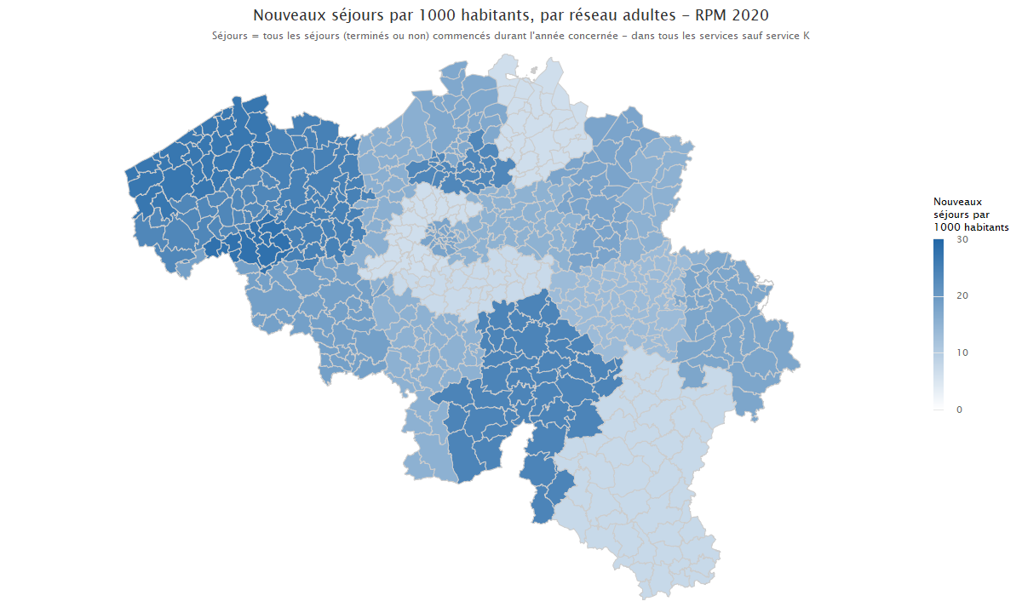
Introduction (cliquer)

Réseau enfants_adolescentscarte
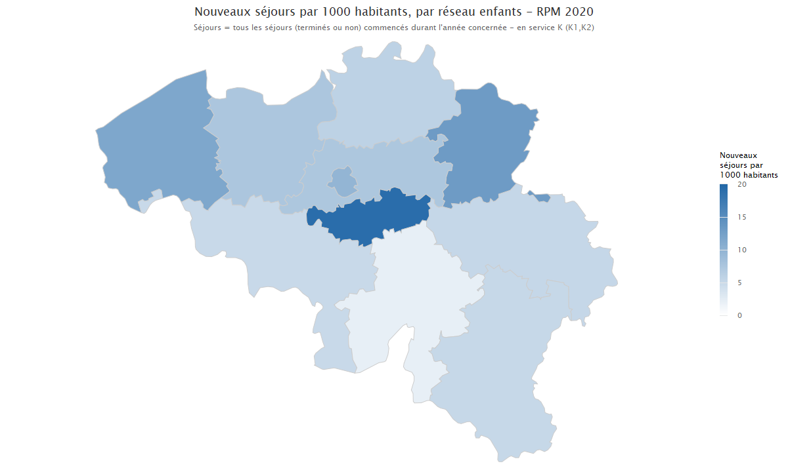
Introduction (cliquer)

Journées hospi partielle
Introduction (cliquer)
Evolution du nombre de séjours partiels et journées d'hospitalisation durant l'année d'enregistrement
Séjours = tous les séjours indépendamment de l'année d admission et d'une sortie éventuelle
Tous les séjours de l'année concernée avec minimum 1 nuitée patient non décédé
Hospitalisations partielles concernent les admissions médicaux-psychiatriques dans les index de lits A1-A2-K1-K2-T1 et T2 dans les hôpitaux psychiatriques ou services psychiatriques des hôpitaux généraux

 | Nombre de séjours | Nombre total de journées d'hospitalisation | Nombre de lits agréés au 31/12 (lits 107 inclus) | Nombre de lits 107 au 31/12 | Nombre de journées d'hospitalisation dans l'année concernée/ Nombre de séjours (colonne C/B) | Taux d'occupation | Taux d'occupation en tenant compte des lits 107
2007 | 7,049 | 797,892 | 2,972 | 0 | 113.19 | 73.55 | 73.55
2008 | 7,290 | 812,880 | 2,965 | 0 | 111.51 | 75.11 | 75.11
2009 | 7,573 | 806,062 | 2,975 | 0 | 106.44 | 74.23 | 74.23
2010 | 7,589 | 789,713 | 2,975 | 0 | 104.06 | 72.73 | 72.73
2011 | 7,581 | 776,572 | 3,000 | 25 | 102.44 | 70.92 | 71.52
2012 | 7,531 | 763,418 | 3,004 | 60 | 101.37 | 69.63 | 71.04
2013 | 7,802 | 743,923 | 3,008 | 104 | 95.35 | 67.76 | 70.18
2014 | 8,085 | 810,833 | 3,063 | 104 | 100.29 | 72.53 | 75.07
2015 | 8,890 | 735,183 | 3,095 | 114 | 82.70 | 65.08 | 67.57
2016 | 9,934 | 714,619 | 3,337 | 119 | 71.94 | 58.67 | 60.84
2017 | 10,987 | 753,509 | 3,352 | 146 | 68.58 | 61.59 | 64.39
2018 | 11,474 | 759,882 | 3,454 | 156 | 66.23 | 60.27 | 63.13
2019 | 12,618 | 808,042 | 3,488 | 255 | 64.04 | 63.47 | 68.48
2020 | 12,187 | 762,140 | 3,626 | 297 | 62.54 | 57.59 | 62.72

Nombre d'hospitalisations partielles
Nombre total de journées d'hospitalisation partielle

Journées hospi temps plein
Introduction (cliquer)
Evolution du nombre de séjours à temps plein et journées d'hospitalisation durant l'année d'enregistrement
Séjours = tous les séjours indépendamment de l'année d admission et d'une sortie éventuelle
Tous les séjours de l'année concernée, avec minimum 1 nuitée, patient non décédé
Hospitalisations à temps plein concernent les admissions médicaux-psychiatriques dans les index de lits A,K,T,TFB,TFP,IB,VP et S6 dans les hôpitaux psychiatriques ou services psychiatriques des hôpitaux généraux

Année | Nombre de séjours | Nombre total de journées d'hospitalisation | Nombre de lits agréés au 31/12 (lits 107 inclus) | Nombre de lits 107 au 31/12 | Nombre de journées d'hospitalisation dans l'année concernée/ Nombre de séjours (colonne C/B) | Taux d'occupation | Taux d'occupation en tenant compte des lits 107
2007 | 82,037 | 4,943,332 | 15,938 | 0 | 60.26 | 84.98 | 84.98
2008 | 82,088 | 4,936,639 | 15,928 | 0 | 60.14 | 84.91 | 84.91
2009 | 82,750 | 4,931,662 | 15,948 | 0 | 59.60 | 84.72 | 84.72
2010 | 82,401 | 4,930,927 | 15,969 | 0 | 59.84 | 84.60 | 84.60
2011 | 84,193 | 5,065,341 | 16,016 | 321 | 60.16 | 86.65 | 88.42
2012 | 85,026 | 4,733,484 | 16,081 | 573 | 55.67 | 80.64 | 83.62
2013 | 83,614 | 4,531,693 | 16,110 | 792 | 54.20 | 77.07 | 81.05
2014 | 83,762 | 4,519,356 | 16,459 | 782 | 53.95 | 75.23 | 78.98
2015 | 86,100 | 4,460,641 | 16,522 | 812 | 51.81 | 73.97 | 77.79
2016 | 88,204 | 4,604,763 | 16,294 | 1,054 | 52.21 | 77.43 | 82.78
2017 | 90,594 | 4,366,462 | 16,246 | 1,199 | 48.20 | 73.64 | 79.50
2018 | 89,733 | 4,287,529 | 16,234 | 1,234 | 47.78 | 72.36 | 78.31
2019 | 90,176 | 4,816,574 | 16,219 | 1,728 | 53.41 | 81.36 | 91.06
2020 | 84,114 | 5,046,692 | 16,292 | 1,895 | 60.00 | 84.87 | 96.04

Nombre d'hospitalisations à temps plein
Nombre total de journées d'hospitalisation à temps plein

